상품제안서
H플라워02손톱깎이세트(중)6종 | 상품코드: S09826

 |  |  |  |  |  | 02-713-8555 | www.synergygift.co.kr
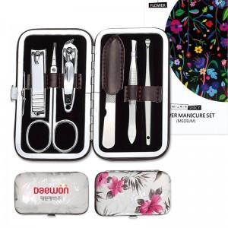

【상세/제작정보】 | 칼라인쇄시 400원씩 추가되며 100개이상 주문가능 100개미만 주문시 2만원의 인쇄비가 추가됩니다

【인쇄/포장옵션】 | 실크, 풀칼라 / 포장지포장

【공급단가】 | 수량 | 100~ | 500~ | 1,000~ | 3,000~
*VAT별도 | 단가 | 2,700원 | 2,600원 | 2,500원 | 2,400원

【상품 URL】 | https://www.synergygift.co.kr:443/src/goods_detail.php?gdno=4757

